Sheet1
5.99
5.97
6
6 | Numero de datos | 110.00
5.96 | numero de Clases | 7.74 | Media | 5.99
5.98 | Valor mayor | 6.04 | Standard Error | 0.00
5.97 | Valor Menor | 5.93 | Moda | 5.98
6 | Amplitud de Clase | 0.01 | Mediana | 5.99
5.98 |  |  | First Quartile | 5.97
5.97 |  |  | Third Quartile | 6.00
5.95 | numero de Clases | Limite superior | Variance | 0.00
5.97 | 1 | 5.94 | Standard Deviation | 0.02
5.98 | 2 | 5.96 | curtosis | 0.24
6.02 | 3 | 5.97 | Asimetria | -0.07
5.98 | 4 | 5.99 | Range | 0.11
5.98 | 5 | 6.00 | Minimum | 5.93
6 | 6 | 6.02 | Maximum | 6.04
5.97 | 7 | 6.03 | Sum | 658.43
5.98 |  |  | Count | 110.00
5.96
6
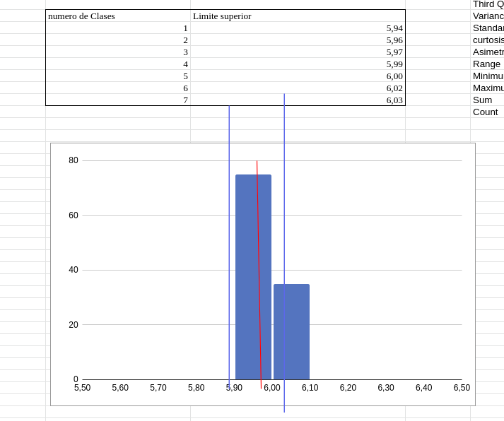
5.97 |  |  |  | Subo imagen del Histograma porque al exportar el archivo no se visualiza el histograma por razones desconocidas
5.96
6
5.95
5.99
5.99
5.96
5.98
5.98
5.98
6
5.99
6
6.02
5.98
6
5.98
6.01
5.99
5.97
6
5.97
5.98
5.99
5.97 | CRITERIO | INTERPRETACION
5.99 | VARIABILIDAD: | Histograma de poca variabilidad
6.04 | ACANTILADO: | proceso acantilado izquierdo
5.99 | BIMODAL: | No es bimodal
5.97 | DATOS ATÍPICOS: | No tiene datos atipicos
5.98 | CURTOSIS | La distribucion es leptocurtica
5.99 | ASIMETRÍA | La curva representa asimetria hacia la izquierda
5.96 | CENTRADO Y ESPECIFICACIONES | Distribucion centrada y fuera de espesificacion
5.99 | DISTRIBUCION PLANA | No es una distribucion plana
5.99
5.99
5.97
5.93
5.99
5.98
6.01
5.99
5.97
6.01
6
5.99
5.96
6
6.01
6.03
6
5.96
5.98
6.01
5.98
6.01
5.98
6.01
5.98
5.97
6
5.98
5.99
6.01
5.98
6.01
5.94
6.01
5.95
5.98
5.99
5.99
6
5.98
5.95
6
5.99
6
5.96
5.99
5.98
5.98
5.97
6.02
5.98
6.01
5.97
6.01
6.01
5.97

